画像
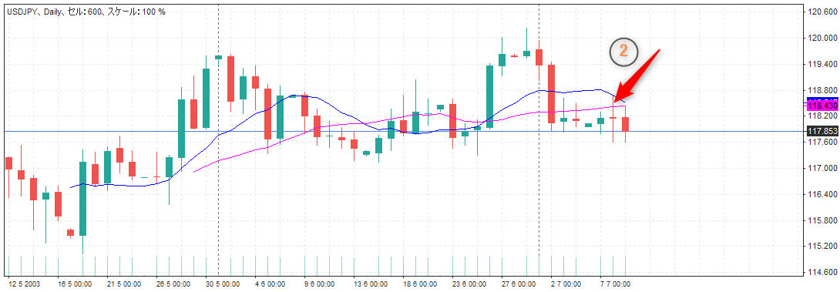
画像１
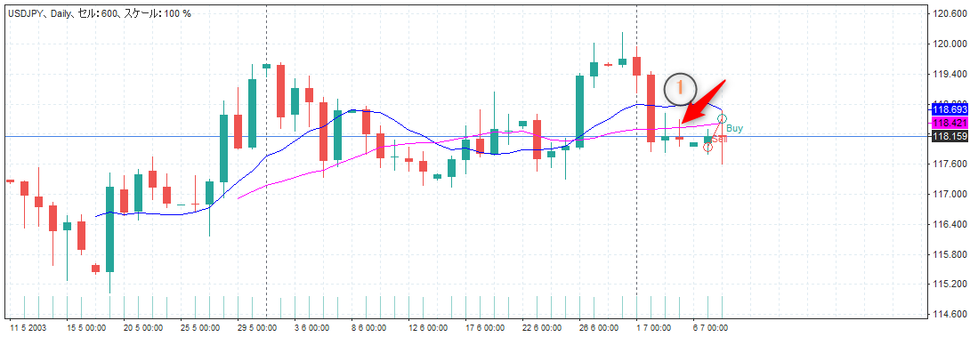

ポイントの部分の損益がLot数を変えても、同じ金額のままなのでフォレックステスターのサポートに問い合わせ中です。(-3000になるはずなのに‥)

画像２
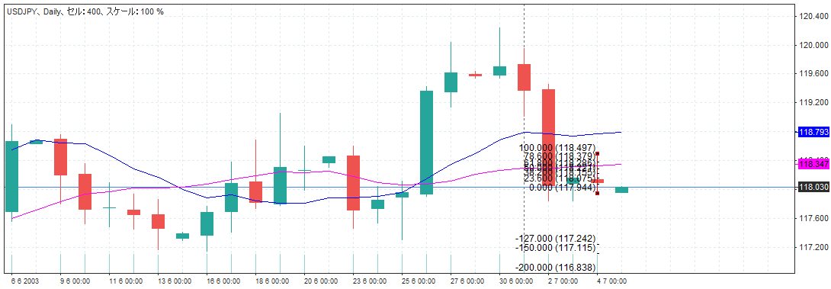

画像３

